Avance2
Nro | Observaciones (solo sera llenado por el instructor) | Correccion en el sgte avance (solo sera llenado por el instructor)
 | Al ejecutar tienen estos errores sintacticos:

 | El motivo del error era la imagen arriba indicada.

 | LOGIN:
 | No hicieron

 | MDI
 | OK

 | MANT EMPLEADOS
 | Listar:
 | No hay filtros

 | Insertar:
 | No validan DNI
 | Se presenta este error
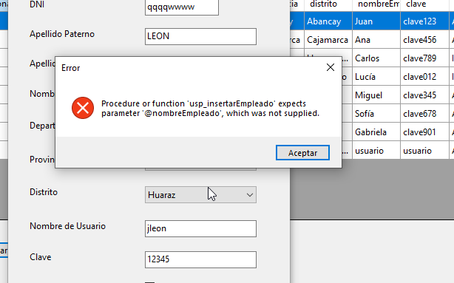

 | Actualizar:
 | El mismo error que en Insertar

 | MANT PACIENTES
 | Listar:
 | Sin filtros
 | Insertar:
 | Mal manejo del ubigeo. No estan tomando la tabla Ubigeo de VentasLeon como se pidio
 | Actualizar
 | Funciona, pero no maneja correctamente el ubigeo

 | MANT. MEDICOS
 | Presenta los mismos defectos que los otros mantenimientos, incluso con el presente error
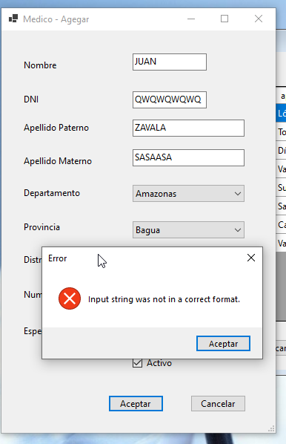

 | NO HAN HECHO NINGUNA DE LAS CORRECCIONES PEDIDAS A LA BASE DE DATOS EN EL AVANCE ANTERIOR
 | SON 5 PERSONAS!!!!....TRABAJAN LAS 5??? NO PARECE

 | cc

